Index
No. | Create by : Sarawut Ounsalee (golfs) Role: automate
 | Update: 26/12/2023
 | Standard Automate

 | Topic & Description | Picture Excemple | Linkage
1 | Structure Meaning Meaning - รูปแบบโครงสร้างของ Structure Automate |  | Standard Structure Meaning
2 | ส่งงาน merge code - ให้วางงานที่ Drive L / Waiting for merge ก่อน - ให้ส่งเฉพาะ Code ที่มีการแก้ไขเท่านั้น ไม่ Copy ทั้งหมดมาส่ง เพื่อลดขั้นตอนการตรวจ ก่อน Merge code เข้า main ให้นำ Code ที่เสร็จแล้วมาวางไว้ที่ Waiting for merge ก่อน เพื่อทำการตรวจสอบ Code ว่าสามารทำงานร่วมกันกับ code main ที่มีอยู่ก่อนได้ การ merge code ต้องมีพยานอย่างน้อยหนึ่งคน ว่า code สามารทำงานได้ถูกต้องทั้งหมด ตามรูปแบบของ CI/CD | 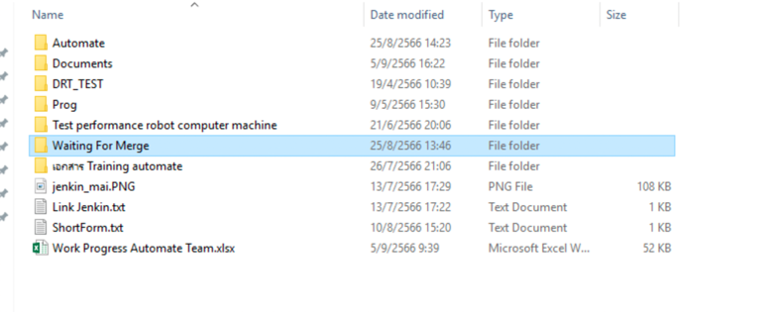 | Merge Code
3 | VERSION CONTROL - คือการวาง Code ทั้งหมด แม้ยังไม่เสร็จ เพื่อทำเป็น backup ไว้ - ข้อดี สามารถเลือก Version ก่อนหน้าเอาไปแก้ไขได้ กรณีที่ Code Version ปัจจุบันพัง - วางที่ L:\==Automate==\VERSION CONTROL | 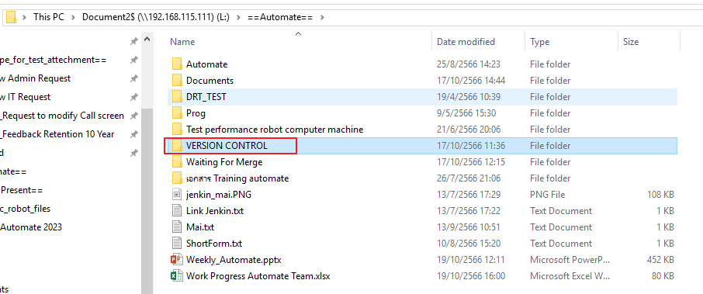
4 | Capture Screen - จัดทำ Capture Screen ทุกหน้าที่มีการตรวจสอบ เพื่อเก็บเป็นหลักฐานในการ run - การตั้งชื่อระบบด้วย Variable - ตำแหน่งการวางไฟล์ .robot ของ capture screen - การกำหนด Stamp date - การกำหนด Stamp time - Pattern การตั้งชื่อของ capture screen | 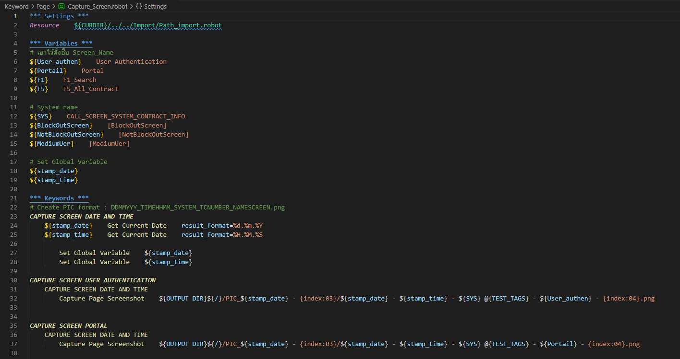 | Capture Screen
5 | Level Code meaning - เป็นการจัดลำดับชั้นการทำงานของ Code
6 | อ้างอิง Library / locator path หน้าคำสั่งหรือ Keyword - เพื่ออ้างอิงคำสั่งนั้นๆ ว่าใช้จาก Library ไหน - การอ้างอิงหน้า Keyword เพื่อแทนที่อยู่ของ keyword นั้นๆ ให้ง่ายต่อการหาต้นทาง
7 | การตั้งชื่อตัวแปร ขึ้นต้นด้วยตัวใหญ่ ตามด้วยตัวเล็ก คำย่อเป็นตัวใหญ่ได้ - ขึ้นต้นด้วยตัวใหญ่ ตามด้วยตัวเล็ก เช่น Intranet - คำย่อเป็นตัวใหญ่ได้ เช่น URL, DRT, URL_Intranet | 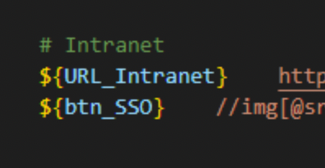
8 | Keyword ตัวใหญ่ทั้งหมด - เพื่อเป็นการบอกว่าคือ Keyword เพื่อแยกออกจากคำสั่งที่มาจาก Library
9 | เว้นสองบรรทัดจากหัว Keyword/Test Case - เพื่อเป็นการแยกชุด Set code แต่ละชุดให้ชัดเจน และอ่านง่าย
10 | ต้องประกาศ Tag ที่ Test Case โดยอ้างอิงมาจาก Excel - เอาไว้อ้างอิงถึง Test Case ว่ากรณีทดสอบนี้มาจาก Test Case ข้อไหน
11 | ต้องประกาศ Documentation เพื่ออธิบาย Step test - อธิบาย Step test ในหน้า Test Case - อธิบาย Action ของ Keyword
12 | ทำ Structure ตามมาตรฐานที่ทีม automate กำหนด - เพื่อเป็นการแบ่ง keyword, locator, TC, Import etc. เป็นที่ทางชัดเจน สะดวกในการหา - เพื่อเป็นการจัดหมวดหมู่และประเภท Link sheet: Structure Meaning | 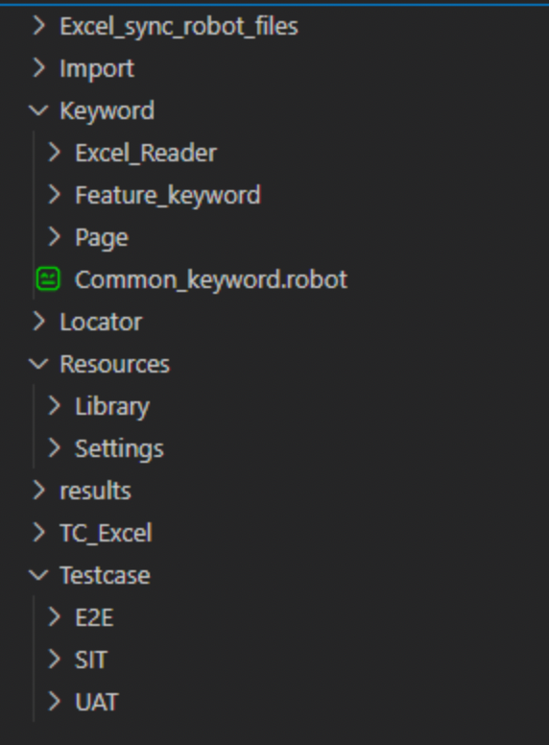
13 | Excel file sync code - เก็บ Excel file สำหรับ Sync code ไว้ที่เดียวกันกับ Project | 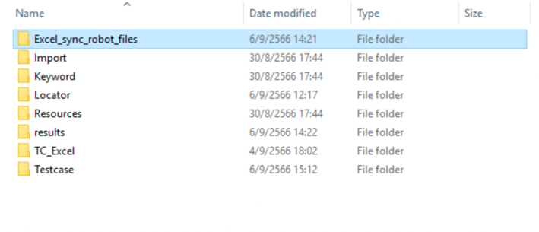
14 | yaml - ใช้พิมพ์เล็กทั้งหมด และไม่มีบรรทัดว่าง
15 | การประกาศชื่อ Test Case - ขึ้นหัว Test Case ด้วยเลข Test Case - ตั้งชื่อเป็นภาษาอังกฤษตัวใหญ่ทั้งหมด - ไม่ใช้ภาษาไทยและอักขระพิเศษ
16 | อธิบายคำสั่ง หรือ #Comment - #Comment กรณีที่คำสั่งนั้นมีความซับซ้อนสูง - #Comment กรณีที่มีจุดสำคัญต้องบอก
17 | ไม่ run code จาก Drive L - เนื่องจาก Drive L เป็นที่เก็บ Code main ไม่ควรมีการแก้ไขใดใดก็ตามจาก Path นี้ - ให้ทำการ Copy Code ออกไปเท่านั้น - Drive L ไม่สามารถ run หรือ แก้ไข .bat file ได้
18 | Final automate สิ่งที่ต้องแนบส่งมีดังนี้ - .bat - Capture - Excel sync - Code & Structure - Result ที่เกิดจากการ run command capture - แนบผล run / result pass
19 | จัดระเบียบ Code ตามมาตราฐานของทีม - ไม่ส่งงานโดยที่มี Code ที่ไม่ได้ใช้ Comment ไว้ - จัดลำดับชั้นการทำงานของ Code ให้ชัดเจน - การวรรคหน้าหรือย่อหน้าภายใต้ชุด Set Code นั้นๆ | 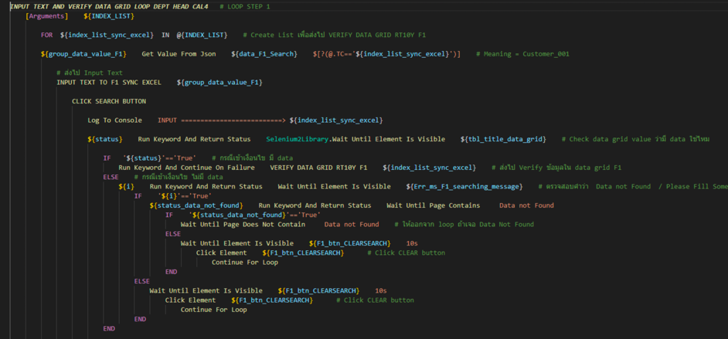
20 | การตั้งไฟล์ .robot ให้ตามด้วยประเภทของ Structure เช่น - F1_Search_locator.robot - F1_Search_feature.robot - F1_Search_page.robot | 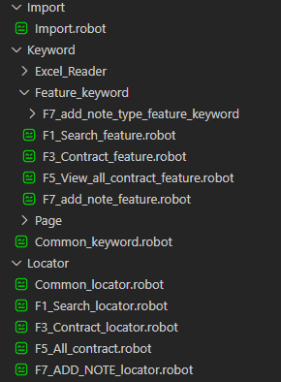
21 | ชื่อไฟล์ .robot ที่เป็น Test Case ให้ขึ้นด้วย TC_name เช่น TC_name1.robot TC_name2.robot | 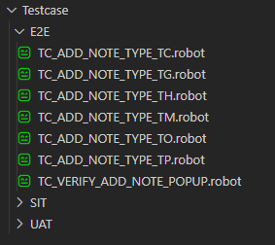
22 | การตั้งชื่อ ${variable} locator ให้จบด้วย locator เช่น - ${variable_name1_locator} - ${variable_name2_locator} - เพื่อให้แยกออกคือ locator หรือ Button | 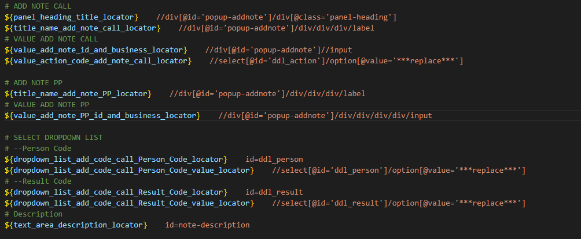

Capture Screen
Capture Screen

ตัวอย่างการทำ Capture Screen

 | ตัวอย่างภาพรวมหน้า Capture Screen

Structure การวางไฟล์ Capture_screen.robot

 | ตำแหน่งการวางไฟล์
 | Project > Keyword > Page > Capture_screen.robot

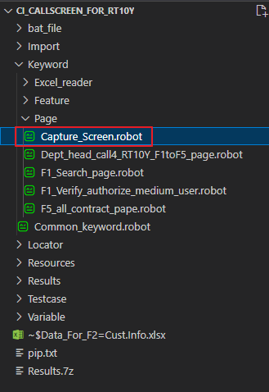

*** Variable ***

 | สำหรับการตั้งชื่อระบบ หรือหน้าจอที่ต้องการจะ Capture เพื่อเอาไปแทนค่าใน Keyword

สร้าง Keyword สำหรับ stamp date และ time

 | มีไว้สำหรับ Stamp date และ time ไปยังชื่อที่ capture screen เพื่อระบุวันเวลา ณ ขณะนั้น

ทำการ set Global Variable ไว้ด้วย เพื่อนำไปใช้กับ Case อื่นๆ

ลำดับการตั้งชื่อไฟล์ Capture Screen

 | จะกำหนดไปด้วย
 | - ${OUTPUT DIR} = สำหรับกำหนด path ที่ถูกอ้างอิงจาก .bat
 | - ${OUTPUT DIR}/PIC = /PIC กำหนด path สำหรับการเก็บรูปแยกกับ Result Output
 | - {index:00} = สำหรับกำหนด index เมื่อมีการ run ซ่ำรูปเดิม
 | - ${stamp_date} = สำหรับให้ระบบ stamp วันที่ให้อัตโนมัต
 | - ${stamp_time} = สำหรับให้ระบบ stamp เวลาให้อัตโนมัต
 | - @{TEST_TAGS} = เอาไว้ดึงเลข ${Tags} จากหน้า Test Case มาแสดง
 | - .png = กำหนดนามสกุลรูปภาพ

 |  | ตัวอย่าง @{TEST_TAGS}

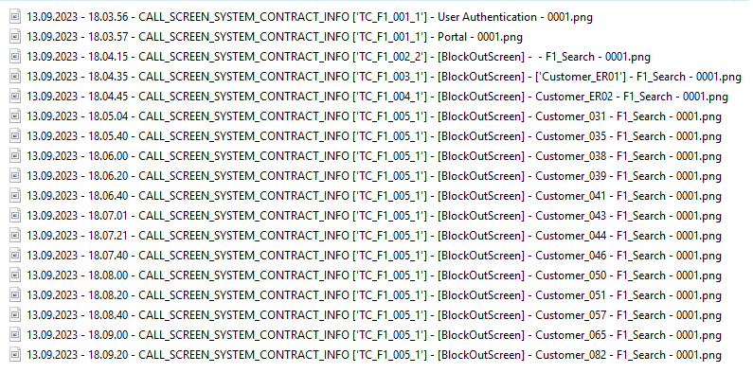

 | path folder

 | .bat file

Merge Code
Merge Code

ส่ง Code ที่ต้องการจะ Merge

 | - ให้วางงานที่ Drive L / Waiting for merge ก่อน
 | - ให้ส่งเฉพาะ Code ที่มีการแก้ไขเท่านั้น ไม่ Copy ทั้งหมดมาส่ง เพื่อลดขั้นตอนการตรวจ

 | ก่อน Merge code เข้า main ให้นำ Code ที่เสร็จแล้วมาวางไว้ที่ Waiting for merge ก่อน เพื่อทำการตรวจสอบ Code ว่าสามารทำงานร่วมกันกับ code main ที่มีอยู่ก่อนได้ การ merge code ต้องมีพยานอย่างน้อยหนึ่งคน ว่า code สามารทำงานได้ถูกต้องทั้งหมด ตามรูปแบบของ CI/CD

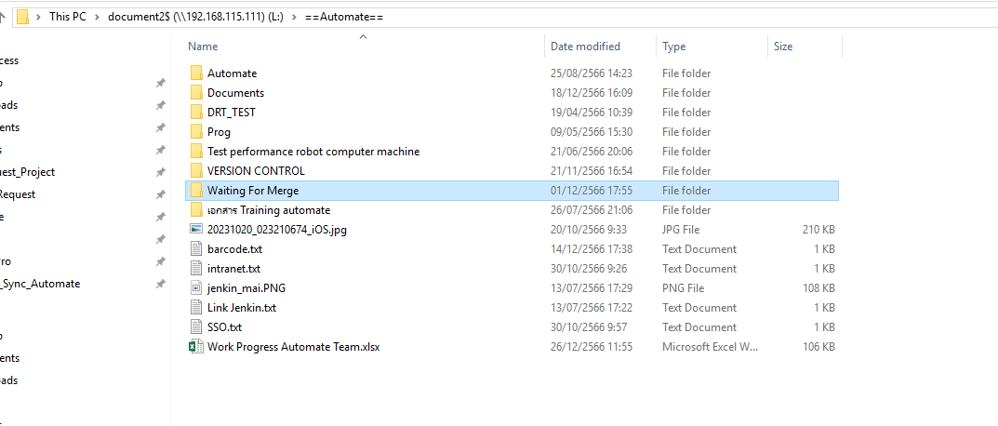

ขั้นตอนการ Merge Code [Manual]

 | 1. ทำการ Copy Code Main ออกมา และเอาไปวางที่เครื่องตัว [คนที่จะทำการ Merge Code]
 | 2. Copy Code ที่ต้องการจะ Merge เข้า Main วางไว้ภายใต้ Floder เดียวกันกับ Main

